Расчет ДУ
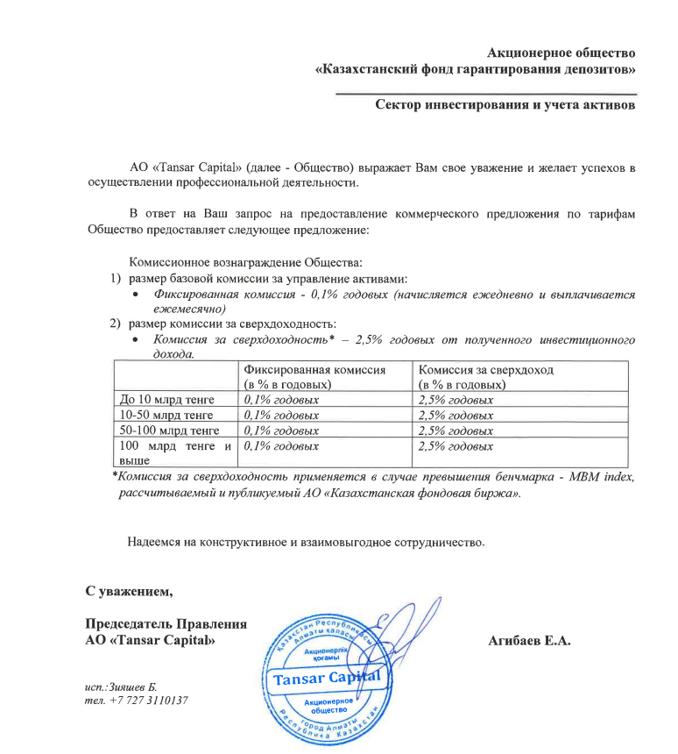
Средняя грязная | Сумма комиссий кроме ДУ | Месячная доля комиссии ДУ | Оплаченная комиссия ДУ за ноябрь (без корректировки) | Фактическая комиссия за ноябрь | Корректировка комиссии ДУ за ноябрь | Комиссия ДУ за декабрь | К оплате
23,294,434,007.4 | 1,216,163.21 | 1,941,202.83 | 1,888,059.71 | 1,888,057.46 | -2.25 | 1,940,939.72 | 1,940,937.47

